Accueil
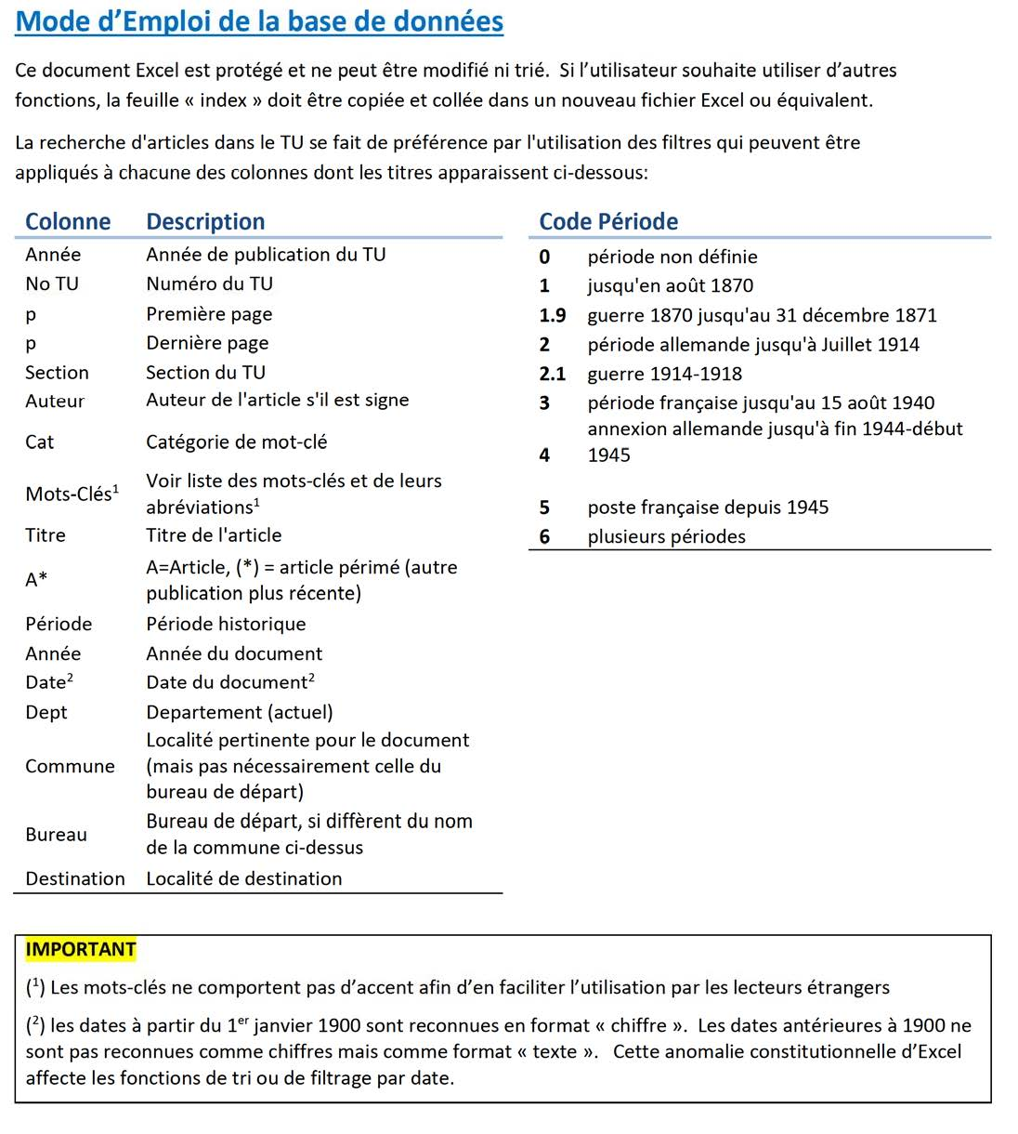
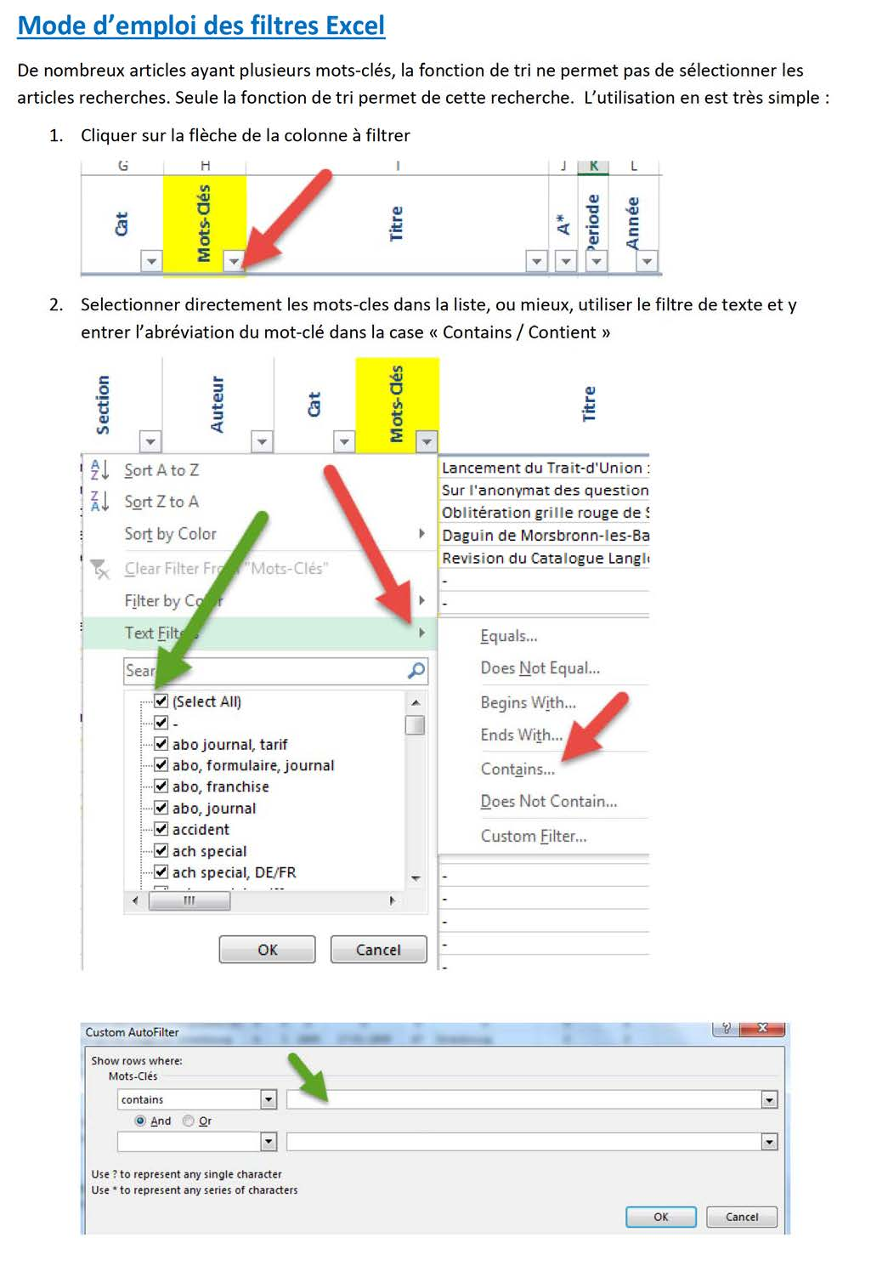

 | http://spal-philatelie.blogspot.fr

Bienvenue sur la base de données des Traits d'Union de la SPAL
1976-2021

Mise à jour 1er Mars 2022

